Sheet1
과목명 | 마이크로프로세서 및 실습
분반 | 2
학번 | 2013136100
이름 | 이진솔
과제명 | RC카
번호 | 부품명 | 단가 | 수량(EA) | 가격 | 링크 | 사진
1 | 블루투스 ( Bluetooth ) - 직렬포트 모듈 HC-06 (DIP) | 13,000 | 1 | 13,000 | http://www.devicemart.co.kr/1272836 | 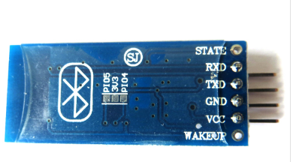
2 | 9V L 홀더 DC 커넥터 타입 [SZH-BH006] | 2,500 | 1 | 2,500 | http://www.devicemart.co.kr/1278968 | 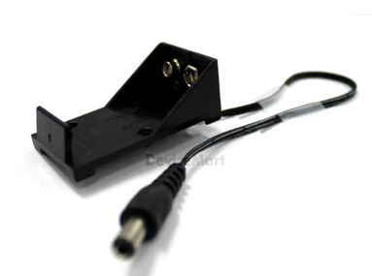
3 | 돔타입 5파이 고휘도LED (녹색) | 130 | 3 | 390 | http://www.devicemart.co.kr/1137944 | 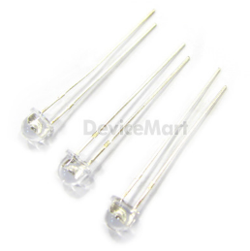
4 | Ardu-ez 아두이지 (부저 Buzzer)(제품번호 : EPXGU4XD) | 9,000 | 1 | 9,000 | http://www.eleparts.co.kr/EPXGU4XD | 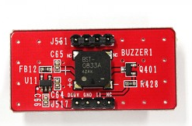
5 | 아두이노 모터 쉴드 L293D | 22,000 | 1 | 22,000 | http://igameplusshop.com/shop/goods/goods_view.php?goodsno=564&inflow=naver&NaPm=ct%3Diel2pvtk%7Cci%3D05ec06f5de88f7d478d63fa4f25644586617bbea%7Ctr%3Dslsl%7Csn%3D226306%7Chk%3D38e4d26eb6335f8e6282bfddf537ee35cfe8e5c0 | 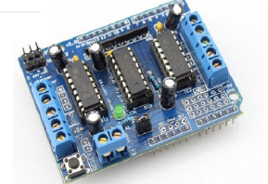
6 | [SEN0018] 디지털 적외선 물체 감지 센서 | 7,600 | 1 | 7,600 | http://www.eleparts.co.kr/EPX39C6X | 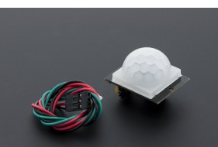
7 | [RB001] 스마트 추적 주행로봇 2WD 자동차 바디 | 33,600 | 1 | 33,600 | http://www.dadimall.co.kr/product/detail_sensor.html?product_no=744&cate_no=334&display_group=1#prdService | 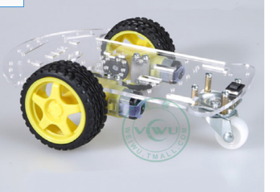
9 | 알카라인 9V 건전지 [GP506] | 1,640 | 1 | 1,640 | http://www.devicemart.co.kr/1113019 | 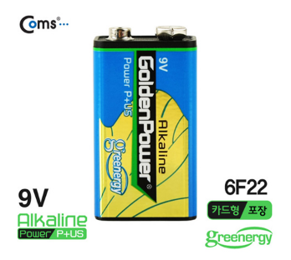

 |  |  | 최종가격 | 89,730

